Sheet1
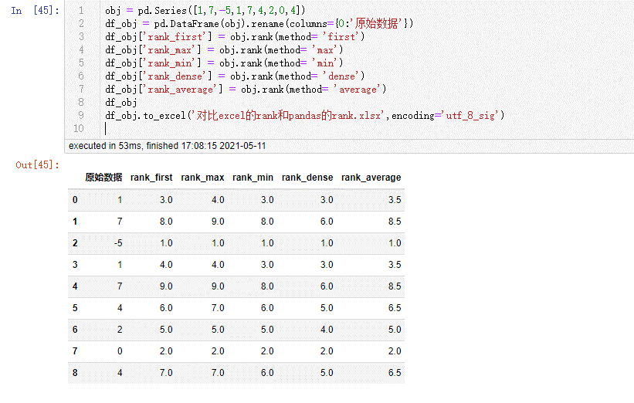
 | 原始数据 | rank_first | rank_max | rank_min | rank_dense | rank_average | excel_rank
0 | 1 | 3 | 4 | 3 | 3 | 3.5 | 3
1 | 7 | 8 | 9 | 8 | 6 | 8.5 | 8
2 | -5 | 1 | 1 | 1 | 1 | 1 | 1
3 | 1 | 4 | 4 | 3 | 3 | 3.5 | 3
4 | 7 | 9 | 9 | 8 | 6 | 8.5 | 8
5 | 4 | 6 | 7 | 6 | 5 | 6.5 | 6
6 | 2 | 5 | 5 | 5 | 4 | 5 | 5
7 | 0 | 2 | 2 | 2 | 2 | 2 | 2
8 | 4 | 7 | 7 | 6 | 5 | 6.5 | 6
 |  | pandas的5种排序

